Швајцарска
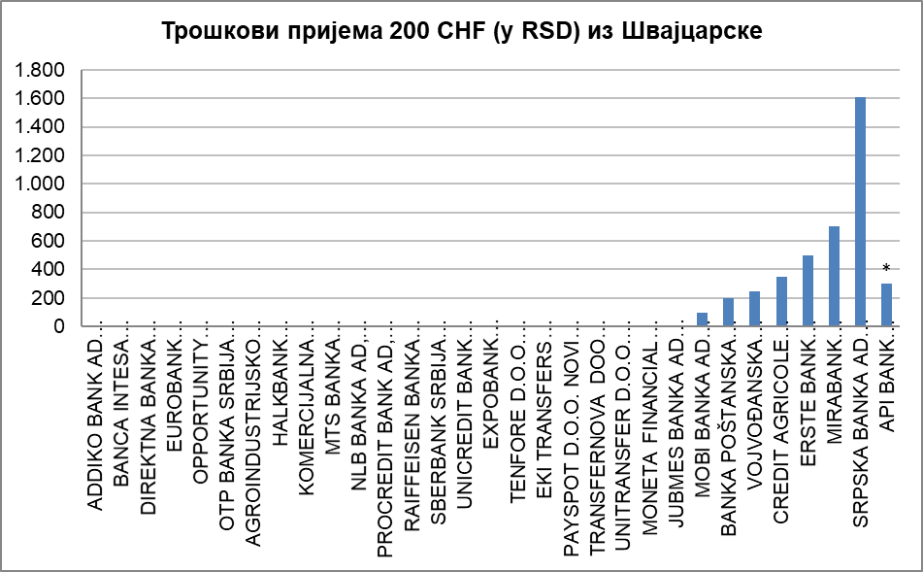
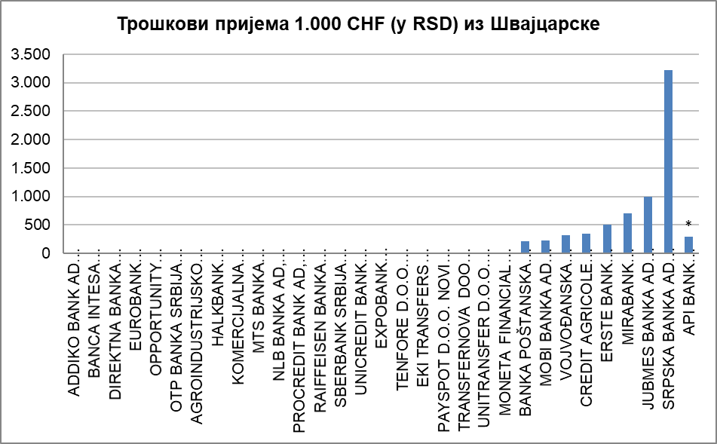
НАРОДНА БАНКА СРБИЈЕ
Сектор за заштиту корисника финансијских услуга

Табела - Пријем новца из иностранства (у RSD) за физичка лица, опција OUR, односно трошкове сноси пошиљалац (курс на дан 16.12.2019. године)
· за банке преко отвореног рачуна у банци (пошиљаоца и примаоца); · за ЈП „Пошта Србије“ путем међународне поштанске упутнице; · за платне институције путем услугa Western Union, Ria Money Transfer, Moneygram Money Transfer, Small World Financial Services.

Р. бр. | НАЗИВ ПРУЖАОЦА УСЛУГЕ | Швајцарска
 |  | Укупни трошкови за примаоца (у RSD) на репрезентативном примеру пријема у износу од: |  | Очекивано максимално време потребно за трансфер новца од пошиљаоца до примаоца | Напомена
 |  | 200 CHF | 1.000 CHF
1 | 2 | 3 | 4 | 5 | 6
1 | ADDIKO BANK AD BEOGRAD | 0.00 | 0.00 | 1 дан
2 | BANCA INTESA AKCIONARSKO DRUŠTVO BEOGRAD | 0.00 | 0.00 | 1 дан
3 | DIREKTNA BANKA AKCIONARSKO DRUŠTVO KRAGUJEVAC | 0.00 | 0.00 | 1 дан
4 | EUROBANK AKCIONARSKO DRUŠTVO BEOGRAD | 0.00 | 0.00 | 1 дан
5 | OPPORTUNITY BANKA AD, NOVI SAD | 0.00 | 0.00 | 1 дан | *
6 | OTP BANKA SRBIJA AD, BEOGRAD | 0.00 | 0.00 | 1 дан
7 | AGROINDUSTRIJSKO KOMERCIJALNA BANKA AIK BANKA AD, BEOGRAD | 0.00 | 0.00 | 2 дана
8 | HALKBANK AKCIONARSKO DRUŠTVO BEOGRAD | 0.00 | 0.00 | 2 дана
9 | KOMERCIJALNA BANKA AD, BEOGRAD | 0.00 | 0.00 | 2 дана
10 | MTS BANKA AKCIONARSKO DRUŠTVO BEOGRAD | 0.00 | 0.00 | 2 дана
11 | NLB BANKA AD, BEOGRAD | 0.00 | 0.00 | 2 дана
12 | PROCREDIT BANK AD, BEOGRAD | 0.00 | 0.00 | 2 дана
13 | RAIFFEISEN BANKA AD BEOGRAD | 0.00 | 0.00 | 2 дана
14 | SBERBANK SRBIJA A.D. BEOGRAD | 0.00 | 0.00 | 2 дана
15 | UNICREDIT BANK SRBIJA A.D., BEOGRAD | 0.00 | 0.00 | 2 дана
16 | EXPOBANK AKCIONARSKO DRUŠTVO BEOGRAD | 0.00 | 0.00 | 3 дана
17 | TENFORE D.O.O. BEOGRAD (услуга Western Union) | 0.00 | 0.00 | одмах
18 | EKI TRANSFERS D.O.O. BEOGRAD (услуга Western Union) | 0.00 | 0.00 | одмах
19 | PAYSPOT D.O.O. NOVI SAD (услуга RIA Money transfer) | 0.00 | 0.00 | одмах | *
20 | TRANSFERNOVA DOO BEOGRAD (услуга RIA Money transfer) | 0.00 | 0.00 | одмах
21 | UNITRANSFER D.O.O. BEOGRAD (Small World Money Transfer) | 0.00 | 0.00 | одмах
22 | MONETA FINANCIAL SERVICES DOO BEOGRAD (услуга MoneyGram) | 0.00 | 0.00 | 10 минута | *
23 | JUBMES BANKA AD BEOGRAD | 0.00 | 1,000.00 | 2 данa
24 | MOBI BANKA AD BEOGRAD | 100.00 | 235.00 | 2 дана
25 | BANKA POŠTANSKA ŠTEDIONICA AKCIONARSKO DRUŠTVO, BEOGRAD | 200.00 | 214.52 | 2 дана | *
26 | VOJVOĐANSKA BANKA AKCIONARSKO DRUŠTVO NOVI SAD | 250.00 | 321.79 | 1 дан
27 | CREDIT AGRICOLE BANKA SRBIJA AKCIONARSKO DRUŠTVO NOVI SAD | 350.00 | 350.00 | 1 дан
28 | ERSTE BANK AKCIONARSKO DRUŠTVO, NOVI SAD | 500.00 | 500.00 | 1 дан
29 | MIRABANK AKCIONARSKO DRUŠTVO BEOGRAD | 700.00 | 700.00 | 1 дан
30 | SRPSKA BANKA AD BEOGRAD | 1,608.93 | 3,217.86 | 2 дана
31 | API BANK AKCIONARSKO DRUŠTVO BEOGRAD | 300,00 + трошкови кореспондентске банке | 300,00 + трошкови кореспондентске банке | 2 дана | *
32 | BANK OF CHINA SRBIJA AKCIONARSKO DRUŠTVO BEOGRAD | не обавља | не обавља | не обавља
33 | JP „POŠTA SRBIJE” (међународна поштанска упутница) | не обавља | не обавља | не обавља

Напомена: - API BANK AKCIONARSKO DRUŠTVO BEOGRAD - Трошкови ће бити увећани за трошкове кореспондентске банке. - BANKA POŠTANSKA ŠTEDIONICA AD, BEOGRAD - У случају да је прилив у другој валути, рачуна се противредност у EUR. - OPPORTUNITY BANKA AD, NOVI SAD - Кореспондентска банка конвертује CHF у EUR. - MONETA FINANCIAL SERVICES DOO BEOGRAD - Пријем се врши у EUR или RSD. - PAYSPOT D.O.O. NOVI SAD - Пошиљалац шаље жељену валуту (CHF или EUR), а исплата новца се врши у EUR или RSD. - 27.3.2020. године, Јубмес банка а.д. Београд је променила своје пословно име у ALTA Banka a.d. Beograd.

